Sheet2
资金分类 | 要求 | 落地项目
支持主导产业发展要求 | 40%-50%（400-500万） | 市场主体培育 | 数字展厅建设 | 180
 |  | 完善电商产业供应链
 |  | 打造区域公共品牌

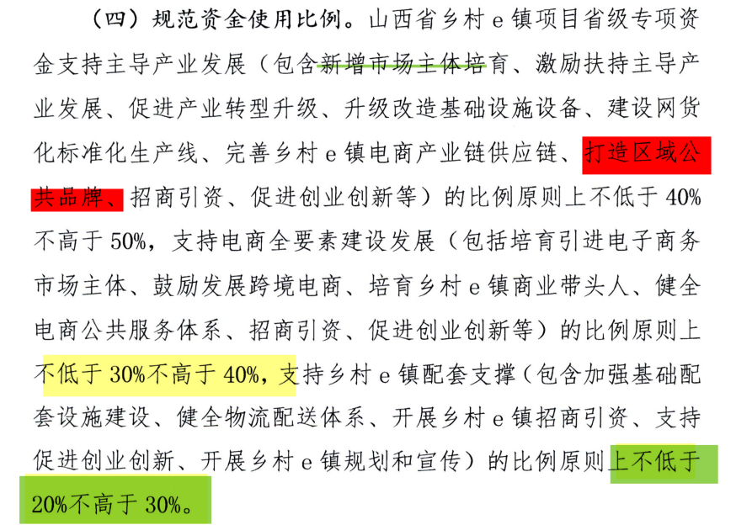

支持电商全要素建设发展要求： | 30%-40%（300-400万） | 培育引进电商市场主体
 |  | 培育商业带头人
 |  | 健全电商公共服务体系 | 集中办公区（分中心） | 20
 |  |  | 培训室升级 | 20
 |  |  | 网红直播间（分中心） | 50
 |  |  | 智慧大屏（分中心） | 20
 |  |  | 大数据中心（分中心） | 30

 |  | 创业创新大赛

支持乡村e镇配套支撑要求 | 20%-30%（200-300） | 基础设施配套
 |  | 健全物流配送体系
 |  | 开展规划宣传

